Vendas
Segue uma planilha de vendas da Loja "Desconto é Aqui".
Copie a tabela e formate-a elegantemente
Desconto é Aqui - Vendas do semestre
Mês Código | Janeiro | Fevereiro | Março | Abril | Maio | Junho
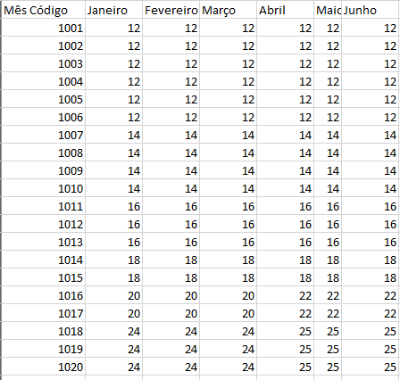
1001 | 12 | 12 | 12 | 12 | 12 | 12
1002 | 12 | 12 | 12 | 12 | 12 | 12
1003 | 12 | 12 | 12 | 12 | 12 | 12
1004 | 12 | 12 | 12 | 12 | 12 | 12
1005 | 12 | 12 | 12 | 12 | 12 | 12
1006 | 12 | 12 | 12 | 12 | 12 | 12
1007 | 14 | 14 | 14 | 14 | 14 | 14
1008 | 14 | 14 | 14 | 14 | 14 | 14
1009 | 14 | 14 | 14 | 14 | 14 | 14
1010 | 14 | 14 | 14 | 14 | 14 | 14
1011 | 16 | 16 | 16 | 16 | 16 | 16
1012 | 16 | 16 | 16 | 16 | 16 | 16
1013 | 16 | 16 | 16 | 16 | 16 | 16
1014 | 18 | 18 | 18 | 18 | 18 | 18
1015 | 18 | 18 | 18 | 18 | 18 | 18
1016 | 20 | 20 | 20 | 22 | 22 | 22
1017 | 20 | 20 | 20 | 22 | 22 | 22
1018 | 24 | 24 | 24 | 25 | 25 | 25
1019 | 24 | 24 | 24 | 25 | 25 | 25
1020 | 24 | 24 | 24 | 25 | 25 | 25

Desconto
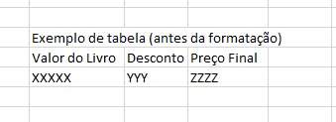
Montar uma tabela elegante para realizar o cálculo abaixo.

Você comprou um livro no valor de 59,99 reais. Por pagar a vista,
você recebeu 8 por cento de desconto.
Quanto você pagará no final?

Valor do livro | Desconto | Preço final
R$ 59.99 | 8% | R$ 55.19

